Fase 1.1 | Big Five Dimensies
Fase 1.1 | Wie is de cliënt? | Identificatie van de Big Five Persoonlijkheidskarakteristieken |  | Beoordeling van stelling (in zijn algemeenheid) a.h.v. onderstaande criteria:
 |  | 1 = Oneens | 2 = Deels oneens | 3 = Neutraal | 4 = Deels eens | 5 = Volledig eens
Nummer | Stelling | Extraversie | Altruïsme | Conciëntieusheid | Neuroticisme | Openheid
1 | Ik ben het middelpunt van het feest. | 1
2 | Ik voel me weinig bezorgd om anderen. |  | 2
3 | Ik ben altijd voorbereid. |  |  | 3
4 | Ik raak niet snel gestrest. |  |  |  | 4
5 | Ik heb een rijk vocabulaire. |  |  |  |  | 5
6 | Ik praat niet veel. | 4
7 | Ik ben oprecht geïnteresseerd in anderen. |  | 3
8 | Ik vergeet met regelmaat mijn spullen. |  |  | 2
9 | Ik ben meestal ontspannen. |  |  |  | 1
10 | Ik heb moeite om abstracte ideeën te begrijpen. |  |  |  |  | 2
11 | Ik voel me comfortabel bij mensen. | 3
12 | Ik beledig mensen. |  | 4
13 | Ik besteed aandacht aan details. |  |  | 5
14 | Ik maak me niet vaak zorgen. |  |  |  | 4
15 | Ik heb een levendige verbeelding. |  |  |  |  | 3
16 | Ik blijf liever op de achtergrond. | 2
17 | Ik sympathiseer met de gevoelens van anderen. |  | 1
18 | Ik maak al snel een chaos van een situatie. |  |  | 2
19 | Ik voel me vaak droevig. |  |  |  | 3
20 | Ik ben niet geïnteresseerd in abstracte ideeën. |  |  |  |  | 4
21 | Ik begin gesprekken. | 5
22 | Ik ben niet geïnteresseerd in de problemen van anderen. |  | 4
23 | Ik krijg een klus meteen gedaan. |  |  | 3
24 | Ik raak niet snel afgeleid. |  |  |  | 2
25 | Ik heb uitstekende ideeën. |  |  |  |  | 1
26 | Ik heb over het algemeen weinig te zeggen. | 2
27 | Ik heb een zacht hart. |  | 3
28 | Ik vergeet vaak om objecten op de juiste plaats terug te zetten. |  |  | 4
29 | Ik raak niet gemakkelijk overstuur. |  |  |  | 5
30 | Ik heb geen goede verbeelding. |  |  |  |  | 4
31 | Ik praat met veel verschillende mensen op een feest. | 3
32 | Ik ben niet echt geïnteresseerd in anderen. |  | 2
33 | Ik ben gesteld op orde. |  |  | 1
34 | Mijn humeur veranderd niet vaak. |  |  |  | 2
35 | Ik begrijp zaken snel. |  |  |  |  | 3
36 | Ik houd er niet van de aandacht op mezelf te vestigen. | 4
37 | Ik neem de tijd voor anderen. |  | 5
38 | Ik onttrek me van mijn plichten. |  |  | 4
39 | Ik ervaar vrijwel geen stemmingswisselingen. |  |  |  | 3
40 | Ik gebruik moeilijke woorden. |  |  |  |  | 2
41 | Ik heb er geen probleem mee om het centrum van aandacht te zijn. | 1
42 | Ik voel de emoties van anderen. |  | 2
43 | Ik volg graag schema's. |  |  | 3
44 | Ik raak niet snel geïrriteerd. |  |  |  | 4
45 | Ik besteed tijd aan het reflecteren op zaken. |  |  |  |  | 5
46 | Ik ben stil rondom vreemden. | 4
47 | Ik laat mensen zich op hun gemak voelen. |  | 3
48 | Ik stel hoge eisen aan de kwaliteit van mijn werk. |  |  | 2
49 | Ik voel me zelden droevig. |  |  |  | 1
50 | Ik zit vol met ideeën. |  |  |  |  | 3
Score

Score | Omschrijving | Formule
1-8 | Zwak | E = 20 + (1) ___ - (6) ___ + (11) ___ - (16) ___ + (21) ___ - (26) ___ + (31) ___ - (36) ___ + (41) ___ - (46) ___ = _____
9-17 | Matig | A = 14 - (2) ___ + (7) ___ - (12) ___ + (17) ___ - (22) ___ + (27) ___ - (32) ___ + (37) ___ + (42) ___ + (47) ___ = _____
18-26 | Neutraal | C = 14 + (3) ___ - (8) ___ + (13) ___ - (18) ___ + (23) ___ - (28) ___ + (33) ___ - (38) ___ + (43) ___ + (48) ___ = _____
27-35 | Sterk | N = 38 - (4) ___ + (9) ___ - (14) ___ + (19) ___ - (24) ___ - (29) ___ - (34) ___ - (39) ___ - (44) ___ - (49) ___ = _____
35-40 | Zeer sterk | O = 8 + (5) ___ - (10) ___ + (15) ___ - (20) ___ + (25) ___ - (30) ___ + (35) ___ + (40) ___ + (45) ___ + (50) ___ = _____

Typering | Omschrijving | Big Five Model
Extraversie | Mensen die hoog scoren op extraversie ervaren de behoefte om het gezelschap en de stimulering van anderen op te zoeken. Binnen groepsverband wil men veelal het middelpunt van aandacht zijn. De aandacht is dan ook extern gericht. Ze houden van opwinding, spanning en zijn energiek van aard. Ze zijn doorgaans enthousiast, assertief en optimistisch. Mensen die daarentegen laag scoren op extraversie noemt men ook wel introvert. Een introvert is minder uitbundig en energiek dan een extravert. Men is dan ook minder betrokken bij sociale activiteiten en is meestal gereserveerd. Een introvert vereist dan ook niet de externe stimulans die extraverts nastreven. Een hoog niveau van extraversie kan van belang zijn in loopbanen die veel interactie met andere mensen vereisen, zoals public relations, het onderwijs en de commercie. Zo word extraversie bijvoorbeeld positief gecorreleerd aan goede prestaties op het gebied van commerciële activiteiten. Posities die meer gericht zijn op zelfstandigheid zijn daarentegen beter geschikt voor personen die laag scoren op extraversie. | 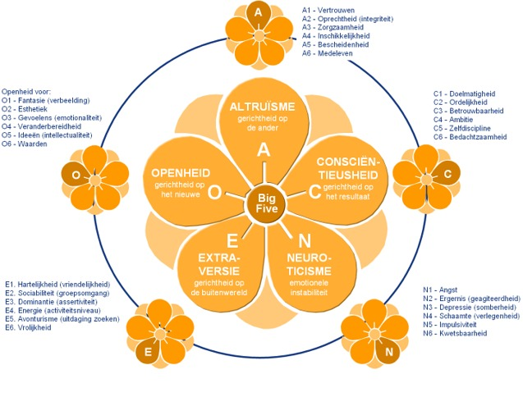
Altruisme | Altruïsme is de mate waarin iemand het belang van anderen boven zijn eigen belang stelt. Bij mensen die hoog scoren op altruïsme is de ander het onderwerp in de relatie. De relatie wordt dan ook vaak vanuit de ander beleefd. Ze verplaatsen zich daardoor makkelijk in een ander en bezien situaties vaak vanuit het doel van de ander. Altruïstische mensen zijn hulpvaardig, bescheiden, vriendelijk en geneigd tot samenwerken. De altruïst is van nature begaan met het welzijn van anderen en neigt naar milde oordelen. Mensen die laag scoren op altruïsme kunnen eerder als competitief dan coöperatief beschouwd worden. Hoog scorers staan dan ook meer open voor de belangen en wensen van anderen ten opzichte van laag scorers, die dus meer uitgaan van hun eigen belang. De non-altruïst is geïnteresseerd in macht en is harder in zijn sociale opvattingen en oordelen over anderen. Altruïsme staat tegenover vijandigheid en vertoont een significante toename tussen het 33e en 42e levensjaar. Altruïsme is verbonden met klant- en servicegerichtheid en wordt dan ook in verband gebracht met goede capaciteiten op het gebied van dienstverlening. Altruïsme is tevens van groot belang voor kennisinnovatie binnen multidisciplinaire teams. Subdimensies ● Vertrouwen ● Oprechtheid ● Zorgzaamheid ● Inschikkelijkheid ● Bescheidenheid ● Medeleven
Conciëntieusheid | Consciëntieusheid weerspiegelt de neiging om verantwoordelijk, georganiseerd, hardwerkend en doelgericht te zijn en zich te conformeren aan normen en regels. Mensen die hoog scoren op consciëntieusheid houden zich tevens vaak aan bepaalde levensrichtlijnen. Ze zullen bijvoorbeeld volharden bij een uitdaging en verantwoordelijkheid nemen voor problemen waarmee men geconfronteerd word. Ze besteden veel aandacht aan details en plannen vaak ver vooruit. De hoeksteen van consciëntieusheid is een sterk ontwikkeld vermogen tot impulscontrole. Consciëntieuze personen neigen tevens naar hogere educatieve prestaties, onafhankelijk van hun cognitieve vaardigheden. Op het werk is men vaak uiterst productief, betrekt men hogere inkomens, onderhoud men betere interpersoonlijke relaties en scoort men hoger op werktevredenheid en algehele prestaties. Daarnaast bekleden consciëntieuze personen vaker leiderschapsposities. Consciëntieusheid staat tegenover laksheid en vertoont een significante toename tussen het 33e en 42e levensjaar. Van alle Big Five dimensies wordt consciëntieusheid het sterkst gecorreleerd aan algemene werk- en studieprestaties. Dat wil zeggen dat consciëntieusheid van alle Big Five factoren het sterkst succes in werk- en studieprestaties voorspelt. Subdimensies ● Doelmatigheid ● Orderlijkheid ● Betrouwbaarheid ● Ambitie ● Zelfdiscipline ● Bedachtzaamheid
Neuroticisme | Personen die hoog scoren op neuroticisme ervaren meer dan gemiddeld gevoelens zoals angst, woede, frustratie, afgunst, jaloezie, schuld, depressiviteit en eenzaamheid. Mensen die neurotisch zijn, reageren dan ook slechter op stressoren, interpreteren gewone situaties eerder als bedreigend en ervaren kleine frustraties als uiterst ontmoedigend. Men is vaak zelfbewust, verlegen en kan moeite hebben met het beheersen van driften en het uitstellen van bevrediging. Mensen die hoog scoren op neuroticisme lopen daarnaast het risico op de ontwikkeling en het ontstaan van veel voorkomende psychische stoornissen zoals stemmingsstoornissen en angststoornissen. Tevens is men ook meer vatbaar voor coping door middel van middelengebruik. Mensen die laag scoren op neuroticisme zijn daarentegen emotioneel stabiel, maken zich niet snel zorgen en zijn moeilijk uit het veld te slaan. Men is tevreden met zichzelf, ontspannen en weinig emotioneel. Men heeft gewoonlijk een gelijkmatig humeur en men benadert stresssituaties rustig en zonder gespannenheid. Neuroticisme staat tegenover emotionele stabiliteit en vertoont een significante daling tussen het 33e en 42e levensjaar. Subdimensies ● Angst ● Ergernis ● Depressie ● Schaamte ● Impulsiviteit ● Kwetsbaarheid
Openheid | Personen met een hoge mate aan openheid hebben een versterkte waardering voor ongewone ideeën en het esthetische zoals kunst, architectuur en mode. Ze zijn meestal fantasierijk in plaats van praktisch. Veelal is men creatief, staat men open voor nieuwe en abstracte ideeën en staat men beter in contact met de eigen emotie. Openheid wordt dan ook gekenmerkt door een nieuwsgierigheid ten opzichte van de innerlijke wereld als de buitenwereld. Hun ervaringswereld is daardoor rijker en gevarieerder dan die van personen die laag scoren op openheid. Personen die hoog scoren op openheid conformeren zich bij voorbaat niet aan de aanwezige regels, procedures, gewoonten en uitgangspunten van hun omgeving. Personen die lager scoren in openheid zijn over het algemeen meer gesloten, nemen zaken meer letterlijk en hebben een voorkeur voor routine en voorspelbaarheid. Personen die laag scoren op openheid neigen naar conventioneel gedrag en conservatieve opvattingen. Ze verkiezen het vertrouwde boven het nieuwe, zijn praktisch, nuchter en houden zich het liefst bezig met de feiten in het hier en nu. Een hoge mate van openheid is belangrijk in loopbanen die creatief denken en een flexibele instelling vereisen. Loopbanen in de reclame, wetenschappelijk onderzoek en artistieke beroepen profiteren van een hoge mate aan openheid. In combinatie met een hoge mate aan consciëntieusheid draagt ook een hoge mate aan openheid bij aan goede prestaties in studie en werk. Openstaan voor nieuwe ervaringen wordt dan ook positief gecorreleerd aan opleidings- en trainingsprestaties. Openheid voor nieuwe ervaringen staat tegenover geslotenheid en vertoont een significante toename tussen het 33e en 42e levensjaar.

Fase 2.2 | Cultuur analyse
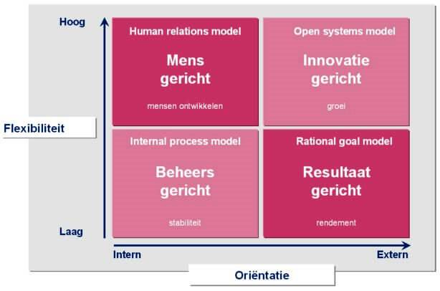
Cultuur | Aspecten: Beoordeling van stelling (in zijn algemeenheid) a.h.v. score: 1 t/m 5 | Score | Totaal score | Cultuur | Omschrijving
1 | 1. Er bestaan gemeenschappelijke waarden en doelstellingen. | 1 |  | Mensgerichte cultuur | Deze cultuur is typerend voor zorginstellingen en service gerichte organisaties.
 | 2. Onderlinge samenhang (wij-gevoel). Participatieve instelling, teamwork, het beste uit elkaar halen. | 1
 | 3. Klanten worden als partners beschouwd. | 1
 | 4. Regels en procedures zijn ondergeschikt aan het gevoel een team te zijn. | 1

2 | 1. Snel reageren op snel veranderende omstandigheden. | 2
 | 2. Centraal staan innovatie en vernieuwing zoals de ontwikkeling van nieuwe diensten en producten. Voorbereiding op de toekomst. | 3 |  | Innovatieve cultuur | Deze cultuur is typerend voor softwarebedrijven, luchtvaart, ruimtevaart e.d.
 | 3. Medewerkers worden gestimuleerd om creatief en flexibel te zijn. | 4
 | 4. De organisatie is flexibel en kan indien nodig snel een nieuwe vorm aannemen. | 5

3 | 1. Het centraal staan van procedures en regels. | 3
 | 2. De leidinggevenden coördineren en organiseren. | 3 |  | Beheersgerichte cultuur | Deze cultuur is typerend voor overheids- of onderwijsinstellingen.
 | 3. Langetermijndoelen zijn stabiliteit (in stand houden van de organisatie), efficiëntie en voorspelbaarheid. | 3
 | 4. De organisatie kenmerkt zich door trage besluitvormingsprocessen | 3

4 | 1. Centrale waarden zijn productiviteit, resultaten, winst en taakgerichtheid. | 5
 | 2. De externe positionering wordt benadrukt om de concurrentiepositie te versterken. | 5 |  | Resultaatgerichte cultuur | Deze cultuur is typerend voor organisaties die zich richten op externe transacties met belanghebbenden (klanten, leveranciers e.d.). De organisatie concurreert met gelijkaardige organisaties.
 | 3. Er is een duidelijk doel aanwezig en er wordt gebruikgemaakt van een agressieve strategie. | 5
 | 4. Leidinggevenden zijn veeleisend en leggen de nadruk op de marktleider zijn. | 5

Fase 2.3 | J.C.M.
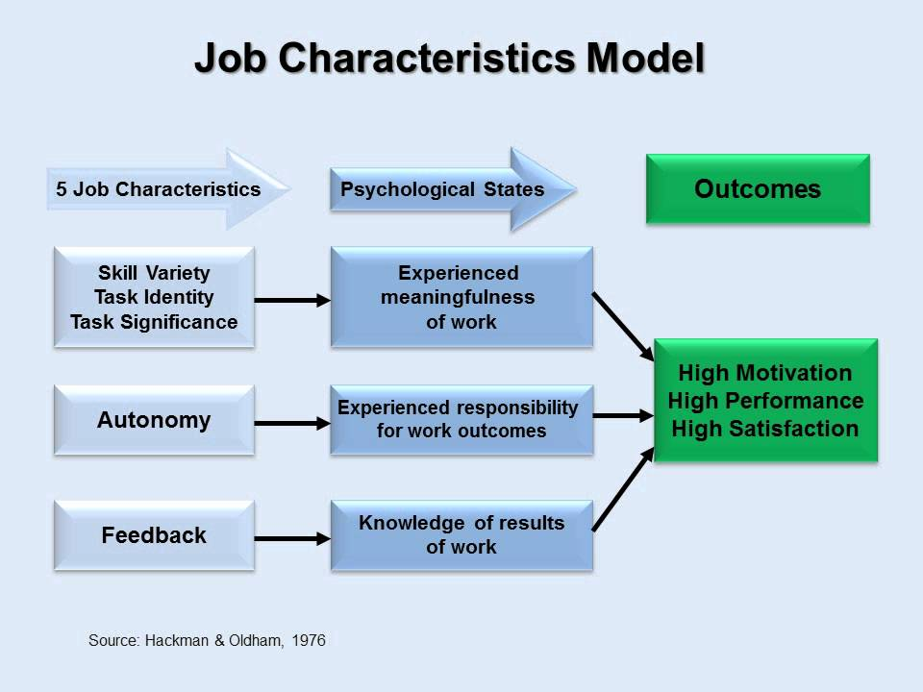
Component | Omschrijving | Vraagstelling | Toelichting
Taakvaardigheid | De mate waarin een baan verschillende activiteiten vereist, waarbij de werknemer een verscheidenheid aan vaardigheden en talenten moet ontwikkelen. Werknemers kunnen meer betekenis ervaren in banen die verschillende vaardigheden en capaciteiten vereisen dan wanneer de banen elementair en routinematig zijn. | Hoe belangrijk vind je het dat je werk bestaat uit verschillende soorten activiteiten waarbij je diverse vaardigheden en talenten kunt inzetten en/of ontwikkelen? En wat zou voor jou een ideale verhouding zijn tussen afwisselende taken en meer routinematige werkzaamheden? | Integer orci massa, vestibulum ac leo at, suscipit accumsan purus. Vestibulum commodo neque sit amet leo efficitur, vitae tempor velit volutpat. Etiam est magna, porttitor eget tellus nec, rutrum bibendum metus. Pellentesque habitant morbi tristique senectus et netus et malesuada fames ac turpis egestas. In hendrerit sapien et aliquet vehicula. Phasellus eleifend, libero vel egestas sodales, lorem nisi aliquam dui, at eleifend mauris massa non est. Nunc sed placerat nisl. Nullam ac purus ut sem pretium efficitur. Donec elementum enim nisl, vitae mattis diam iaculis ut. In hac habitasse platea dictumst. Cras hendrerit in odio vitae pretium. Praesent aliquet scelerisque orci, at laoreet neque rutrum sed. Maecenas augue turpis, sodales ac efficitur interdum, scelerisque id felis. Donec tincidunt, magna eu ultricies convallis, est ante rutrum enim, dictum varius felis mi porta neque. Donec fermentum laoreet turpis, at hendrerit nulla vestibulum vitae. Praesent vulputate ex a tempor iaculis.

Taakidentiteit | De mate waarin de functie vereist dat de functiehouders een werkstuk identificeren en voltooien met een zichtbaar resultaat. Werknemers ervaren meer zingeving in een baan wanneer ze betrokken zijn bij het hele proces in plaats van alleen verantwoordelijk te zijn voor een deel van het werk. | Hoe belangrijk vind je het om in je werk betrokken te zijn bij een volledig proces of werkstuk, van begin tot eind, met een duidelijk zichtbaar resultaat? En in hoeverre zou je idealiter verantwoordelijk willen zijn voor het hele werkproces versus alleen een deel ervan? | Integer orci massa, vestibulum ac leo at, suscipit accumsan purus. Vestibulum commodo neque sit amet leo efficitur, vitae tempor velit volutpat. Etiam est magna, porttitor eget tellus nec, rutrum bibendum metus. Pellentesque habitant morbi tristique senectus et netus et malesuada fames ac turpis egestas. In hendrerit sapien et aliquet vehicula. Phasellus eleifend, libero vel egestas sodales, lorem nisi aliquam dui, at eleifend mauris massa non est. Nunc sed placerat nisl. Nullam ac purus ut sem pretium efficitur. Donec elementum enim nisl, vitae mattis diam iaculis ut. In hac habitasse platea dictumst. Cras hendrerit in odio vitae pretium. Praesent aliquet scelerisque orci, at laoreet neque rutrum sed. Maecenas augue turpis, sodales ac efficitur interdum, scelerisque id felis. Donec tincidunt, magna eu ultricies convallis, est ante rutrum enim, dictum varius felis mi porta neque.

Taakbetekenis | De mate waarin de baan het leven van anderen beïnvloedt. De invloed kan zowel in de directe organisatie als in de externe omgeving zijn. Werknemers ervaren meer zingeving in een baan die het psychisch of fysiek welzijn van anderen aanzienlijk verbetert, dan een baan die een beperkt effect heeft op iemand anders. | Hoe belangrijk vind je het dat je werk een merkbare invloed heeft op het leven of welzijn van anderen, binnen en/of buiten de organisatie? En in welke mate zou je idealiter willen dat jouw werk impact heeft op anderen? | Integer orci massa, vestibulum ac leo at, suscipit accumsan purus. Vestibulum commodo neque sit amet leo efficitur, vitae tempor velit volutpat. Etiam est magna, porttitor eget tellus nec, rutrum bibendum metus. Pellentesque habitant morbi tristique senectus et netus et malesuada fames ac turpis egestas. In hendrerit sapien et aliquet vehicula. Phasellus eleifend, libero vel egestas sodales, lorem nisi aliquam dui, at eleifend mauris massa non est. Nunc sed placerat nisl. Nullam ac purus ut sem pretium efficitur. Donec elementum enim nisl, vitae mattis diam iaculis ut. In hac habitasse platea dictumst.Integer orci massa, vestibulum ac leo at, suscipit accumsan purus. Vestibulum commodo neque sit amet leo efficitur, vitae tempor velit volutpat. Etiam est magna, porttitor eget tellus nec, rutrum bibendum metus. Pellentesque habitant morbi tristique senectus et netus et malesuada fames ac turpis egestas. In hendrerit sapien et aliquet vehicula. Phasellus eleifend, libero vel egestas sodales, lorem nisi aliquam dui, at eleifend mauris massa non est. Nunc sed placerat nisl. Nullam ac purus ut sem pretium efficitur. Donec elementum enim nisl, vitae mattis diam iaculis ut. In hac habitasse platea dictumst. Cras hendrerit in odio vitae pretium. Praesent aliquet scelerisque orci, at laoreet neque rutrum sed. Maecenas augue turpis, sodales ac efficitur interdum, scelerisque id felis. Donec tincidunt, magna eu ultricies convallis, est ante rutrum enim, dictum varius felis mi porta neque. Donec fermentum laoreet turpis, at hendrerit nulla vestibulum vitae. Praesent vulputate ex a tempor iaculis.

Autonomie | De mate waarin de baan de werknemer aanzienlijke vrijheid, onafhankelijkheid en discretie biedt om het werk te plannen en de procedures in de baan te bepalen. Voor banen met een hoge mate van autonomie hangen de resultaten van het werk af van de eigen inspanningen, initiatieven en beslissingen van de werknemers. In plaats van in opdracht van een manager of een handleiding met werkprocedures. In dergelijke gevallen ervaren de werknemers een grotere persoonlijke verantwoordelijkheid voor hun eigen successen en mislukkingen op het werk. | Hoe belangrijk vind je het om in je werk zelf te kunnen bepalen hoe en wanneer je taken uitvoert, zonder dat alles strak voorgeschreven is? En hoeveel vrijheid zou je idealiter willen hebben in het plannen en uitvoeren van je werk? | Integer orci massa, vestibulum ac leo at, suscipit accumsan purus. Vestibulum commodo neque sit amet leo efficitur, vitae tempor velit volutpat. Etiam est magna, porttitor eget tellus nec, rutrum bibendum metus. Pellentesque habitant morbi tristique senectus et netus et malesuada fames ac turpis egestas. In hendrerit sapien et aliquet vehicula. Phasellus eleifend, libero vel egestas sodales, lorem nisi aliquam dui, at eleifend mauris massa non est. Nunc sed placerat nisl. Nullam ac purus ut sem pretium efficitur. Donec elementum enim nisl, vitae mattis diam iaculis ut. In hac habitasse platea dictumst. Cras hendrerit in odio vitae pretium. Praesent aliquet scelerisque orci, at laoreet neque rutrum sed. Maecenas augue turpis, sodales ac efficitur interdum, scelerisque id felis. Donec tincidunt, magna eu ultricies convallis, est ante rutrum enim, dictum varius felis mi porta neque. Donec fermentum laoreet turpis, at hendrerit nulla vestibulum vitae.

Feedback | De mate waarin de werknemer kennis heeft van resultaten. Dit is duidelijke, specifieke, gedetailleerde, bruikbare informatie over de effectiviteit van zijn of haar werkprestaties. Wanneer werknemers duidelijke, bruikbare informatie over hun werkprestaties ontvangen, hebben ze een betere algemene kennis van het effect van hun werkactiviteiten en welke specifieke acties ze moeten ondernemen (indien aanwezig) om hun productiviteit te verbeteren. | Hoe belangrijk vind je het om duidelijke en bruikbare feedback te krijgen over hoe goed je je werk doet? En in welke mate zou je idealiter op de hoogte willen zijn van het effect van je werk en van punten waarop je jezelf kunt verbeteren? | Integer orci massa, vestibulum ac leo at, suscipit accumsan purus. Vestibulum commodo neque sit amet leo efficitur, vitae tempor velit volutpat. Etiam est magna, porttitor eget tellus nec, rutrum bibendum metus. Pellentesque habitant morbi tristique senectus et netus et malesuada fames ac turpis egestas. In hendrerit sapien et aliquet vehicula. Phasellus eleifend, libero vel egestas sodales, lorem nisi aliquam dui, at eleifend mauris massa non est. Nunc sed placerat nisl.

